nacional_consolidado_juanis
id | ano | departamento | nacionales | extranjeros | ex_nacionalizados | porcentaje_extranjeros | jornaleros | ind_agro | ind_ganado | ind_comercial | ind_transporte
 | 1912 | Bolívar | 158963 | 1751 | 280 | 1.09%
 | 1912 | Atlantico | 53691 | 913 | 4 | 1.67%
 | 1912 | Boyacá | 258192 | 65 | 30 | 0.03%
 | 1912 | Antioquia | 735042 | 428 | 15 | 0.06%
 | 1912 | Caldas | 163382 | 18 | 0 | 0.01%
 | 1912 | Cauca | 98246 | 88 | 3 | 0.09%
 | 1912 | Cundinamarca | 321768 | 585 | 44 | 0.18%
 | 1912 | Valle | 99576 | 143 | 16 | 0.14%
 | 1912 | Huila | 71356 | 37 | 0 | 0.05%
 | 1912 | Magdalena | . | . | . | #VALUE!
 | 1912 | Nariño | 120861 | 466 | 76 | 0.38%
 | 1912 | Norte de Santander | 89460 | 3692 | 192 | 3.96%
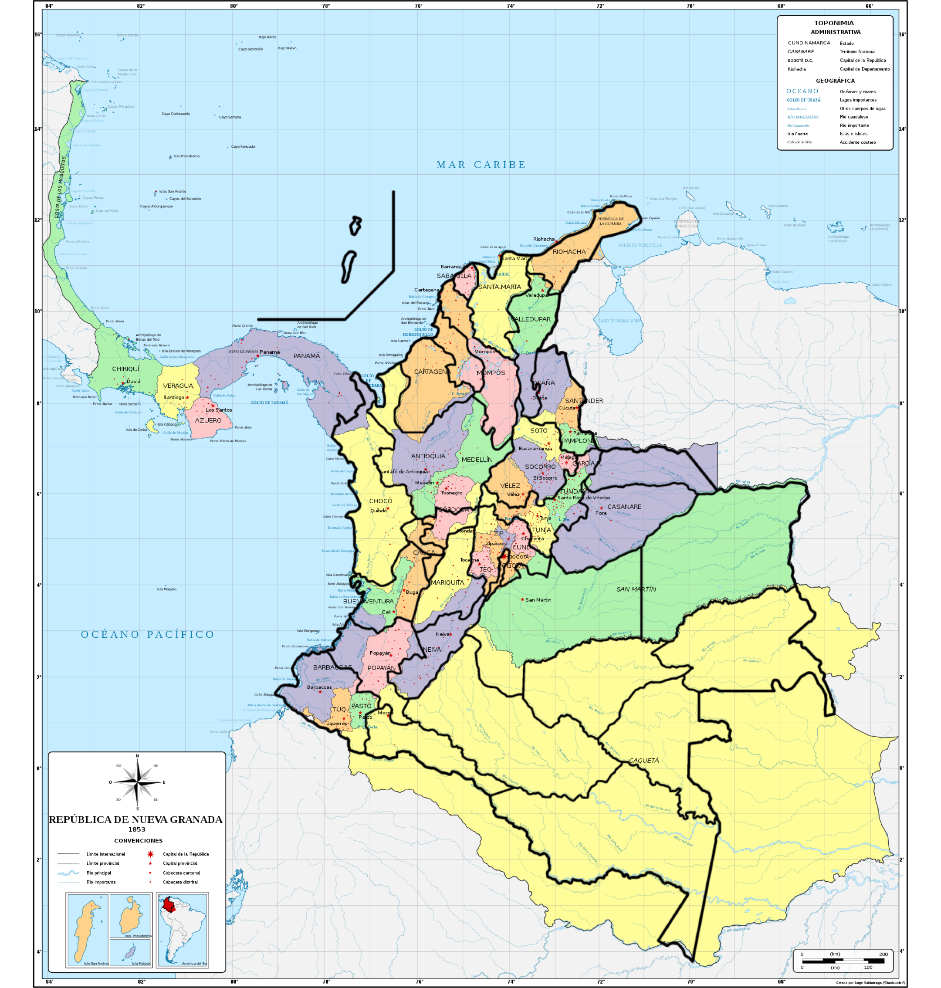
 | 1912 | Santander | 384698 | 274 | 27 | 0.07%
 | 1912 | Tolima | 245308 | 188 | 4 | 0.08%
 | 1912 | Chocó | 57533 | 73 | 0 | 0.13%
 | 1912 | Guajira | 50194 | 300 | 0 | 0.59%
 | 1912 | Meta | 4503 | 47 | 0 | 1.03%
 | 1851 | Bolívar |  | 22 | . |  |  |  |  |  | Grupos |  | Dpto Actual | Provincias |  |  |  | Extranjeros
 | 1851 | Atlantico |  |  | . |  |  |  |  | Pasado | Actual | 1851 | Amazonas | Caquetá
 | 1851 | Boyacá |  | 9 | . |  |  |  |  | Riohacha | Guajira |  |  | Sin datos |  |  |  |  | Amazonas
 | 1851 | Antioquia |  | 62 | . |  |  |  |  | Santa Marta | Magdalena | 1851 | Antioquia | Antioquia | Medellin | Cordova
 | 1851 | Caldas |  |  | . |  |  |  |  | Sabanilla | Atlantico |  |  | 10 | 34 | 18 |  | 62 | Antioquia
 | 1851 | Cauca |  | 11 | . |  |  |  |  | Valledupar | Cesar | 1851 | Arauca | Casanare
 | 1851 | Cundinamarca |  | 157 | . |  |  |  |  | Ocaña |  |  |  | 79 |  |  |  | 79 | Arauca
 | 1851 | Valle |  | 15 | . |  |  |  |  | Cartagena | Bolivar | 1851 | atlántico | Sabanilla
 | 1851 | Huila |  | 6 | . |  |  |  |  |  | Sucre |  |  | Sin datos |  |  |  | 0 | atlántico
 | 1851 | Magdalena |  | 73 | . |  |  |  |  |  | Cordoba | 1851 | Bogota | Bogota | Tequedama | Cundinamarca | Zipaquira
 | 1851 | Nariño |  | 32 | . |  |  |  |  | Antioquia | Antioquia |  |  | 157 | Sin datos | Sin datos | Sin datos | 157 | Bogota
 | 1851 | Norte de Santander |  | 0 | . |  |  |  |  | Medelin |  | 1851 | Bolivar | Cartagena | Mompos
 | 1851 | Santander |  | 13 | . |  |  |  |  | Cordova |  |  |  | Vacio | 22 |  |  | 22 | Bolivar
 | 1851 | Tolima |  | 70 | . |  |  |  |  | Choco | Choco | 1851 | Boyaca | Tundama | Tunja
 | 1851 | Chocó |  | 10 | . |  |  |  |  | Cordova | Caldas |  |  | 3 | 6 |  |  | 9 | Boyaca
 | 1851 | Guajira |  | 110 | . |  |  |  |  | Cauca | Risaralda | 1851 | Caldas | Cordova
 | 1851 | Meta |  |  | . |  |  |  |  |  | Valle |  |  | 18 |  |  |  | 18 | Caldas
 |  |  |  |  |  |  |  |  |  |  | Quindio | 1851 | caqueta | Caqueta
 |  |  |  |  |  |  |  |  |  | Buenaventura | Valle |  |  | Sin datos |  |  |  | 0 | caqueta
 |  |  |  |  |  |  |  |  |  | Popayan | Cauca | 1851 | Casanare | Casanare
 |  |  |  |  |  |  |  |  |  | Barbacoas |  |  |  | 79 |  |  |  | 79 | Casanare
 |  |  |  |  |  |  |  |  |  | Barbacoas | Nariño | 1851 | Cuaca | Popayan | Barbacoas
 |  |  |  |  |  |  |  |  |  | Túquerres |  |  |  | 11 | 21 |  |  | 32 | Cuaca
 |  |  |  |  |  |  |  |  |  | Pasto |  | 1851 | Cesar | Valledupar | Ocaña
 |  |  |  |  |  |  |  |  |  | Caquetá | Putumayo |  |  | 11 |  |  |  | 11 | Cesar
 |  |  |  |  |  |  |  |  |  |  | Caqutá | 1851 | Choco | Choco
 |  |  |  |  |  |  |  |  |  |  | Guaviare |  |  | 10 |  |  |  | 10 | Choco
 |  |  |  |  |  |  |  |  |  |  | Guainia | 1851 | Cordoba | Cartagena
 |  |  |  |  |  |  |  |  |  |  | Vaupés |  |  | Vacio |  |  |  | 0 | Cordoba
 |  |  |  |  |  |  |  |  |  |  | Amazonas | 1851 | Cundinamarca | Bogota | Tequedama | Cundinamarca | Zipaquira
 |  |  |  |  |  |  |  |  |  | San Martín | Meta |  |  | 157 | Sin datos | Sin datos | Sin datos | 157 | Cundinamarca
 |  |  |  |  |  |  |  |  |  |  | Vichada | 1851 | Guainia | Caqueta
 |  |  |  |  |  |  |  |  |  | Casanare | Arauca |  |  | Sin datos |  |  |  | 0 | Guainia
 |  |  |  |  |  |  |  |  |  |  | Casanare | 1851 | Guaviare | Caqueta
 |  |  |  |  |  |  |  |  |  | Ocaña | Norte de santander |  |  | Sin datos |  |  |  | 0 | Guaviare
 |  |  |  |  |  |  |  |  |  | Santander |  | 1851 | Huila | Neiva
 |  |  |  |  |  |  |  |  |  | Pamplona |  |  |  | 6 |  |  |  | 6 | Huila
 |  |  |  |  |  |  |  |  |  | Mompós | Bolivar | 1851 | La guajira | Riohacha
 |  |  |  |  |  |  |  |  |  | Cartagena |  |  |  | 110 |  |  |  | 110 | La guajira
 |  |  |  |  |  |  |  |  |  | Soto | Santander | 1851 | Magdalena | Santa Marta
 |  |  |  |  |  |  |  |  |  | Socorro |  |  |  | 62 |  |  |  | 62 | Magdalena
 |  |  |  |  |  |  |  |  |  | Vélez |  | 1851 | Meta | San Martin
 |  |  |  |  |  |  |  |  |  | Tundama | Boyaca |  |  | Sin datos |  |  |  | 0 | Meta
 |  |  |  |  |  |  |  |  |  | Tunja |  | 1851 | Nariño | Barbacoas | Túquerres | Pasto
 |  |  |  |  |  |  |  |  |  | Bogotá | Cundinamarca(y bogota) |  |  | 21 | 32 | Vacio |  | 53 | Nariño
 |  |  |  |  |  |  |  |  |  | Tequendama |  | 1851 | Norte de Santander | Ocaña | Santander | Pamplona
 |  |  |  |  |  |  |  |  |  | Cundinamarca |  |  |  | Vacio | 456 | 0 |  | 456 | Norte de Santander
 |  |  |  |  |  |  |  |  |  | Zipaquira |  | 1851 | Putumayo | Caqueta
 |  |  |  |  |  |  |  |  |  | Mariquita | Tolima |  |  | Sin datos |  |  |  | 0 | Putumayo
 |  |  |  |  |  |  |  |  |  |  | Neiva | 1851 | Quindio | Cauca
 |  |  |  |  |  |  |  |  |  | Neiva | Huila |  |  | Vacio |  |  |  | 0 | Quindio
 |  |  |  |  |  |  |  |  |  | Mompos | Sucre | 1851 | Risaralda | Cauca
 |  |  |  |  |  |  |  |  |  |  |  |  |  | Vacio |  |  |  | 0 | Risaralda
 |  |  |  |  |  |  |  |  |  |  |  | 1851 | Santander | Soto | Socorro | Vélez
 |  |  |  |  |  |  |  |  |  |  |  |  |  | 12 | Vacio | Vacio |  | 12 | Santander
 |  |  |  |  |  |  |  |  |  |  |  | 1851 | Sucre | Cartagena | Mompos
 |  |  |  |  |  |  |  |  |  |  |  |  |  | Vacio | 22 |  |  | 22 | Sucre
 |  |  |  |  |  |  |  |  |  |  |  | 1851 | Tolima | Mariquita | Neiva
 |  |  |  |  |  |  |  |  |  |  |  |  |  | 70 | 6 |  |  | 76 | Tolima
 |  |  |  |  |  |  |  |  |  |  |  | 1851 | Valle | Cauca | Buenaventura
 |  |  |  |  |  |  |  |  |  |  |  |  |  | Vacio | 15 |  |  | 15 | Valle
 |  |  |  |  |  |  |  |  |  |  |  | 1851 | Vaupes | Caqueta
 |  |  |  |  |  |  |  |  |  |  |  |  |  | Sin datos |  |  |  | 0 | Vaupes
 |  |  |  |  |  |  |  |  |  |  |  | 1851 | Vichada | San Martin
 |  |  |  |  |  |  |  |  |  |  |  |  |  | Sin datos |  |  |  | 0 | Vichada

analfabetismo_masculino-1912
ano_id | Departamento | Sabe_leer | No_sabe_leer | tasa_sabeleer | tasa_noleer | nacionales_xx | extranjeros_xx | extranjeros_xix
1912_5 | Santander | 67958 | 123440 | 0.35506118141 | 64.5% | 384698 | 274 | 13
1912_15 | Atlantico | 19423 | 35516 | 0.35353755984 | 64.6% | 53691 | 913 | 0
1912_7 | Caldas | 59275 | 111220 | 0.34766415437 | 65.2% | 163382 | 18 | 0
1912_1 | Antioquia | 122500 | 234802 | 0.34284722728 | 65.7% | 735042 | 428 | 62
1912_8 | Nariño | 40415 | 101684 | 0.28441438715 | 71.6% | 120861 | 466 | 32
1912_10 | Valle | 28131 | 76574 | 0.268669118 | 73.1% | 99576 | 143 | 15
 | Media nacional | 46742.230769 | 126632.46154 | 0.26693355783 | 73.3% | 215426.38462 | 665.23076923 | 30.538461538
1912_2 | Cundinamarca | 89692 | 248780 | 0.26499090028 | 73.5% | 321768 | 585 | 157
1912_12 | N. de Santander | 25351 | 74131 | 0.2548300195 | 74.5% | #N/A | #N/A | #N/A
1912_4 | Bolívar | 45418 | 159662 | 0.22146479423 | 77.9% | 158963 | 1751 | 22
1912_13 | Huila | 15481 | 58208 | 0.21008563015 | 79.0% | 71356 | 37 | 6
1912_11 | Cauca | 21344 | 82124 | 0.20628600147 | 79.4% | 98246 | 88 | 11
1912_9 | Tolima | 26175 | 110016 | 0.19219331674 | 80.8% | 245308 | 188 | 70
1912_3 | Boyacá | 46486 | 230065 | 0.16809196134 | 83.2% | 258192 | 65 | 9
1912_14 | Madalena |  |  |  | #DIV/0! | #N/A | #N/A
1912_6 | Panamá |  |  |  | #DIV/0! | #N/A | #N/A

Censo 1912, "que manifiesta el numero de hombres que hay en cada departamento con expresion de los que saben leer y de los que no saben leer"
Tasa Analfabetismo masculino 1912

censos_edwin
Población Colombiana siglo XIX(1825-1905)
 | Antioquia | Bolívar | Boyacá | Cauca | Cundinamarca | Magdalena | Santander | Tolima
1825 | 104,253 | 121,663 | 189,682 | 150,844 | 0 | 56,141 | 201,200 | 98,496
1835 | 158,017 | 177,881 | 288,872 | 210,359 | 255,569 | 61,388 | 261,600 | 157,173
1843 | 189,534 | 191,708 | 331,887 | 268,607 | 279,032 | 62,411 | 306,255 | 183,148
1851 | 243,388 | 205,607 | 379,682 | 323,574 | 317,351 | 67,764 | 360,148 | 208,108
1864 | 303,000 | 225,337 | 482,800 | 386,208 | 393,000 | 89,000 | 378,000 | 220,000
1870 | 365,974 | 241,704 | 498,541 | 435,078 | 413,658 | 82,255 | 433,178 | 230,891
1887 | 520,000 | 336,000 | 615,000 | 635,000 | 550,000 | 115,000 | 565,000 | 330,000
1898 | 620,000 | 375,000 | 685,000 | 800,000 | 630,000 | 132,000 | 550,000 | 380,000
1905 | 897,000 | 310,000 | 503,000 | 734,000 | 631,000 | 125,000 | 550,000 | 372,000
Población de colombia durante el siglo XIX
 |  | 0.34024187271
 | 1825 | 1835 | 1843 | 1851 | 1864 | 1870 | 1887 | 1898 | 1905
Antioquia | 104,253 | 158,017 | 189,534 | 243,388 | 303,000 | 365,974 | 520,000 | 620,000 | 897000
Bolívar | 121,663 | 177,881 | 191,708 | 205,607 | 225,337 | 241,704 | 336,000 | 375,000 | 310,000
Boyacá | 189,682 | 288,872 | 331,887 | 379,682 | 482,800 | 498,541 | 615,000 | 685,000 | 503,000
Cauca | 150,844 | 210,359 | 268,607 | 323,574 | 386,208 | 435,078 | 635,000 | 800,000 | 734,000
Cundinamarca |  | 255,569 | 279,032 | 317,351 | 393,000 | 413,658 | 550,000 | 630,000 | 631,000
Magdalena | 56,141 | 61,388 | 62,411 | 67,764 | 89,000 | 82,255 | 115,000 | 132,000 | 125,000
Panamá |  | 115,179 | 119,179 | 138,108 | 221,499 | 224,032
Santander | 201,200 | 261,600 | 306,255 | 360,148 | 378,000 | 433,178 | 565,000 | 550,000 | 550,000
Tolima | 98,496 | 157,173 | 183,148 | 208,108 | 220,000 | 230,891 | 330,000 | 380,000 | 372,000
TOTALES | 1,110,974 | 1,686,038 | 1,931,684 | 2,243,730 | 2,698,844 | 2,928,311 | 3,666,000 | 4,183,000 | 4.122.00

Fuente: Roicer Alberto Flórez Bolívar. El uso privado de la autoridad pública en el Estado Soberano de Bolívar, 1857-1886. tesis. 21
fuente: las vicisitudes del modelo liberal p,120
memori de hacienda de 1869-1870 p.22
Tasa de crecimiento durante el siglo XIX
 | 1825 | 1825-35 | 1835-43 | 1843-51 | 1851-64 | 1864-70 | 1870-87 | 1887-98 | 1898-1905 | Promeido
Antioquia |  | 34.0% | 16.6% | 22.1% | 19.7% | 17.2% | 29.6% | 16.1% | 30.9% | 23.3%
Bolívar |  | 31.6% | 7.2% | 6.8% | 8.8% | 6.8% | 28.1% | 10.4% | -21.0% | 9.8%
Boyacá |  | 34.3% | 13.0% | 12.6% | 21.4% | 3.2% | 18.9% | 10.2% | -36.2% | 9.7%
Cauca |  | 28.3% | 21.7% | 17.0% | 16.2% | 11.2% | 31.5% | 20.6% | -9.0% | 17.2%
Cundinamarca |  |  | 8.4% | 12.1% | 19.2% | 5.0% | 24.8% | 12.7% | 0.2% | 11.8%
Magdalena |  | 8.5% | 1.6% | 7.9% | 23.9% | -8.2% | 28.5% | 12.9% | -5.6% | 8.7%
Santander |  | 23.1% | 14.6% | 15.0% | 4.7% | 12.7% | 23.3% | -2.7% | 0.0% | 11.3%
Tolima |  | 37.3% | 14.2% | 12.0% | 5.4% | 4.7% | 30.0% | 13.2% | -2.2% | 14.3%
Crecimiento poblacional promedio 1825-1905
Media nacinoal |  |  |  |  |  |  |  |  |  | 13.3%
TOTALES | 1,110,974 | 1,686,038 | 1,931,684 | 2,243,730 | 1 | 2,928,311 | 2 | 4,183,000 | 4.122.00
 |  |  |  |  |  |  |  |  |  |  |  | estado | Promeido
 |  |  |  |  |  |  |  |  |  |  |  | Magdalena | 8.7%
Poblacion Boyacà |  |  |  | Poblacion total Colombia |  |  |  |  |  |  |  | Boyacá | 9.7%
Año | Poblacion |  |  | Año | Poblacion |  |  |  |  |  |  | Bolívar | 9.8%
1825 | 189,682 |  |  | 1825 | 1,110,974 |  |  |  |  |  |  | Santander | 11.3%
1835 | 288,872 |  |  | 1835 | 1,686,038 |  |  |  |  |  |  | Cundinamarca | 11.8%
1843 | 331,887 |  |  | 1843 | 1,931,684 |  |  |  |  |  |  | Media nacinoal | 13.3%
1851 | 379,682 |  |  | 1851 | 2,243,730 |  |  |  |  |  |  | Tolima | 14.3%
1864 | 482,800 |  |  | 1864 | 2,698,844 |  |  |  |  |  |  | Cauca | 17.2%
1870 | 498,541 |  |  | 1870 | 2,928,311 |  |  |  |  |  |  | Antioquia | 23.3%
1887 | 615,000 |  |  | 1887 | 3,666,000
1898 | 685,000 |  |  | 1898 | 4,183,000
1905 | 503,000 |  |  | 1905 | 4.122.00
 |  |  |  | Nota:
 |  |  |  | la poblacion de los censos 1835 hasta 1870 incluye Panama

año | Renta Anual | Gastos anuales | % rentas | % gastos | superavit o deficid | Poblacion | Rentaxhab | gastoxhab |  | año
1857 | 73158 | 72374.4 | 1.27% | 1.26% | 783.6 | 379,682 | 0.19 | 0.19 |  | 1857 | Población est. | Rentaxhab est | Gastoxhab est | Deficit ò superavit entre rentax hab est y Gastoxhab est. | año | Deficit ò superavit entre rentax hab est y Gastoxhab est. | Censo poblacional 1870 Estdo de Boyacá
1858 | 17269.7 | 72,384.00 | 0.30% | 1.26% | -55114.3 | 379,682 | 0.05 | 0.19 |  | 1858 |  |  |  |  | 1857 |  | (Miles de habitantes)
1859 | $ 74,509.80 | 93,167.72 | 1.29% | 1.62% | -18657.92 | 379,682 | 0.20 | 0.25 |  | 1859 | 392,827 | 4% | 18% | 14% | 1858 | 14% | Distritos | Miles personas
1860 | $ 72,202.66 | 72,857.41 | 1.25% | 1.27% | -654.75 | 379,682 | 0.19 | 0.19 |  | 1860 | 406,427 | 18% | 23% | 5% | 1859 | 1% | Tunja | 5071
1861 | nd | nd | nd | nd | nd | 379,682 | nd | nd |  | 1861 | 420,498 | 17% | 17% | 0% | 1860 | -4% | Boyacá | 5014
1865 | $ 120,860.00 | 103,389.85 | 2.10% | 1.80% | 17470.15 | 482,800 | 0.25 | 0.21 |  | 1865 | 481,824 | 17% | 20% | 3% | 1864 | 3% | Chivatá | 2068
1866 | $ 120,068.86 | 99,819.85 | 2.09% | 1.73% | 20249.01 | 482,800 | 0.25 | 0.21 |  | 1866 | 484,635 | 25% | 21% | -4% | 1865 | -4% | Tocá | 2943
1867 | $ 120,410.00 | 99,879.40 | 2.09% | 1.73% | 20530.6 | 482,800 | 0.25 | 0.21 |  | 1867 | 487,462 | 25% | 20% | -4% | 1866 | -4% | Tuta | 3873
1868 | $ 100,415.00 | 179,647.85 | 1.74% | 3.12% | -79232.85 | 482,800 | 0.21 | 0.37 |  | 1868 | 490,305 | 25% | 20% | -4% | 1867 | -4% | Sotaquirá | 6387
1869 | $ 88,445.88 | 99,549.67 | 1.54% | 1.73% | -11103.79 | 482,800 | 0.18 | 0.21 |  | 1869 | 493,165 | 20% | 36% | 16% | 1868 | 16% | Combita | 4049
1870 | $ 126,160.00 | 126,174.00 | 2.19% | 2.19% | -14 | 498,541 | 0.25 | 0.25 | 0.0058333351885 | 1870 | 496,042 | 18% | 20% | 2% | 1869 | 2% | Motavita | 1244
1871 | $ 96,138.50 | 113,430.90 | 1.67% | 1.97% | -17292.4 | 498,541 | 0.19 | 0.23 |  | 1871 | 498,936 | 25% | 25% | 0% | 1870 | 0% | Viracachá | 2445
1872 | $ 102,978.00 | 45,690.00 | 1.79% | 0.79% | 57288 | 498,541 | 0.21 | 0.09 |  | 1872 | 498,936 | 19% | 23% | 3% | 1871 | 3% | Sorá | 1613
1873 | $ 341,754.23 | 381,041.23 | 5.94% | 6.62% | -39287 | 498,541 | 0.69 | 0.76 |  | 1873 | 498,936 | 21% | 9% | -11% | 1872 | -11% | Cucaita | 1122
1874 | $ 229,356.41 | 45,461.85 | 3.98% | 0.79% | 183894.56 | 498,541 | 0.46 | 0.09 |  | 1874 | 498,936 | 68% | 76% | 8% | 1873 | 8% | Samacá | 4450
1875 | $ 82,540.12 | 67,829.12 | 1.43% | 1.18% | 14711 | 498,541 | 0.17 | 0.14 |  | 1875 | 498,936 | 46% | 9% | -37% | 1874 | -37% | Soracá | 2351
1876 | $ 73,772.01 | 118,384.60 | 1.28% | 2.06% | -44612.59 | 498,541 | 0.15 | 0.24 |  | 1876 | 498,936 | 17% | 14% | -3% | 1875 | -3% | Turmeque | 7782
1877 | $ 68,445.48 | 266,880.00 | 1.19% | 4.64% | -198434.52 | 498,541 | 0.14 | 0.54 |  | 1877 | 498,936 | 15% | 24% | 9% | 1876 | 9% | Umbita | 4825
1878 | $ 464,818.52 | 392,726.60 | 8.07% | 6.82% | 72091.92 | 498,541 | 0.93 | 0.79 |  | 1878 | 498,936 | 14% | 53% | 40% | 1877 | 101% | Tibaná | 8673
1879 | $ 564,898.65 | 406,504.00 | 9.81% | 7.06% | 158394.65 | 498,541 | 1.13 | 0.82 |  | 1879 | 498,936 | 93% | 79% | -14% | 1878 | -14% | Jenezano | 7292
1880 | $ 582,933.00 | 579,565.00 | 10.12% | 10.07% | 3368 | 498,541 | 1.17 | 1.16 |  | 1880 | 498,936 | 113% | 81% | -32% | 1879 | -32% | Ramiriquí | 6085
...

